Sheet1
合肥市蚌埠路第四小学春节慰问品采购需求
序号 | 商品 | 品牌 | 型号 | 规格 | 产品图片 | 备注
1 | 有机五常大米 | 圣上壹品 |  | 5KG | 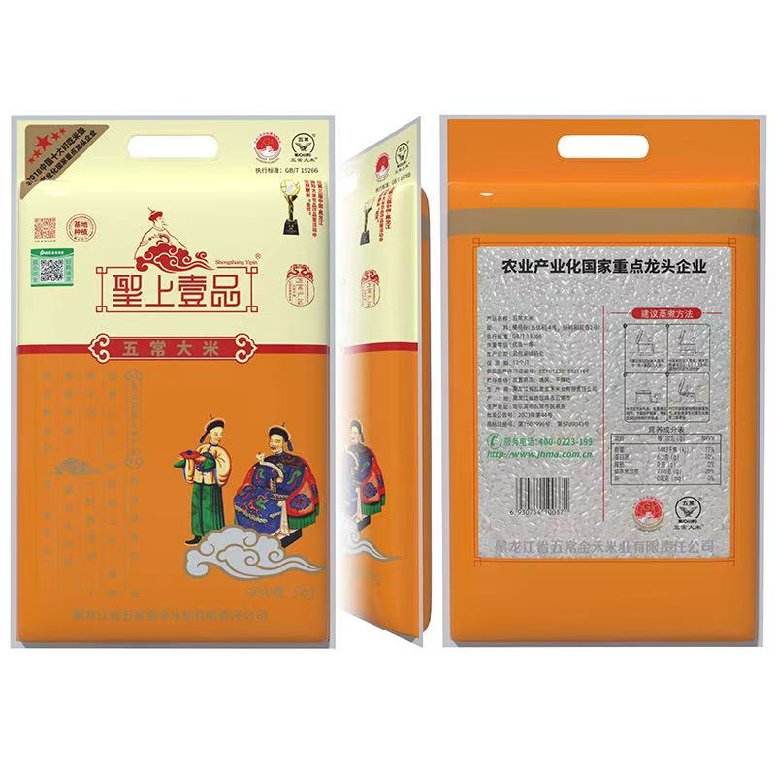 | 2
2 | 花生油 | 鲁花 | 5S压榨一级花生油 | 5L | 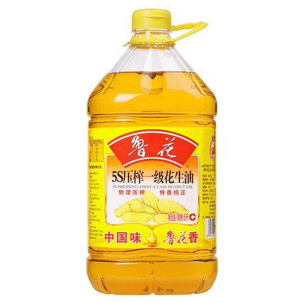 | 2
3 | 坚果礼盒 | 洽洽 | 洽洽小黄袋每日坚果 | 30袋/箱 | 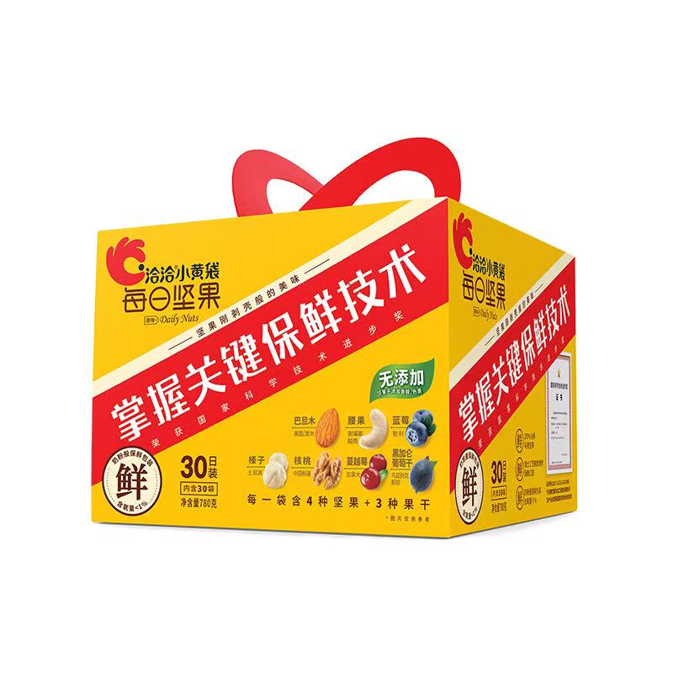 | 2
4 | 酸奶 | 蒙牛 | 蒙牛纯甄风味酸牛奶草莓味200g*10 | 200g*10 | 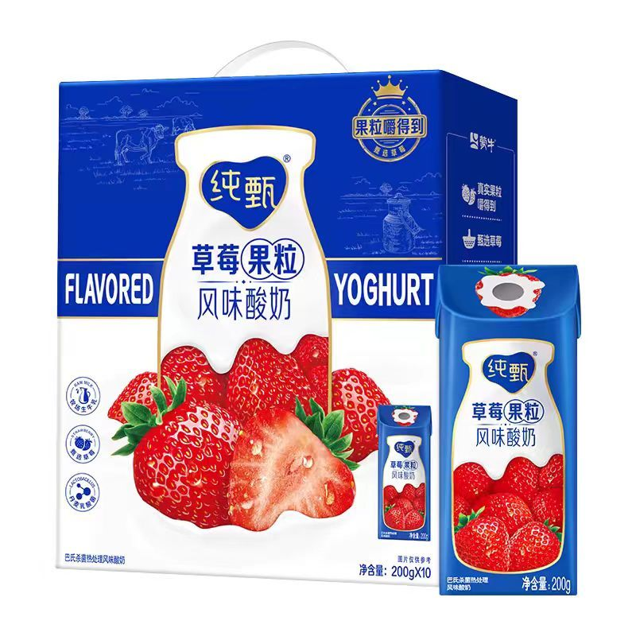 | 2
5 | 杂粮组合礼盒 | 燕之坊 | 臻品有机杂粮礼盒 | 3kg | 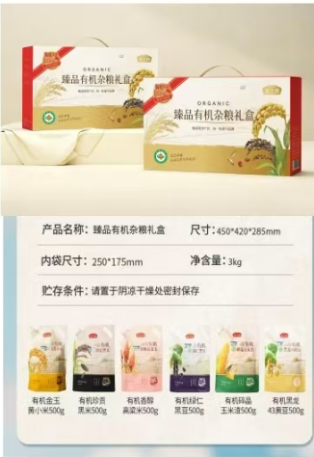 | 2
备注： 1、请严格按照我单位提供的商品清单要求的品牌、型号及规格等进行竞价； 2、请中标单位中标当天提供样品，经核实无误后，2日内送货至合肥市蚌埠路第四小学； 3、保证货物的正品与质量，所有商品为近期生产（1个月内），出现问题的商品必须无条件更换； 4、因以上原因给我单位造成的损失，将追究其责任。

